Questionnaire
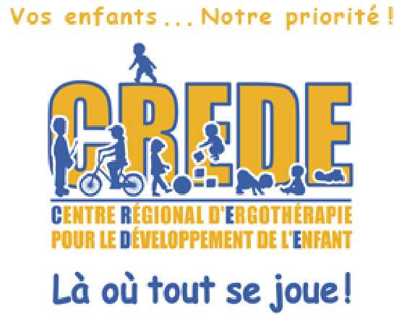
 | Questionnaire pour difficultés praxiques pour enfant
 | de 4 à 5 ans

Légende:
0 = non
1 = oui

Si vous avez plus que 7 réponses positives, il serait important de communiquer avec nous! Chez-nous, c'est engagement de votre part de parler avec une ergothérapeute

 |  |  | Questions | Résultat
 | Difficultés praxiques | 1 | N'aime pas sauter, se balancer ou avoir les pieds qui quittent le sol.
 |  | 2 | Semble trébucher et tomber facilement.
 |  | 3 | Se frappe souvent contre les meubles ou les personnes en se déplaçant.
 | Résultat | 4 | Semble plus actif, grimpe et saute beaucoup, mais ces jeux ne semblent pas ou peu organisés.
 | 0 | 5 | Échappe souvent les objets
 |  | 6 | À de la difficulté à s'habiller dans le bon ordre et/ou mélange le devant et le derrière de ses vêtements
 |  | 7 | Est brusque avec ses amis.
 |  | 9 | Se berce et/ou tournoie beaucoup sur lui-même.
 |  | 10 | À besoin de pratiquer plus que les autres une nouvelle activité.
 |  | 11 | Brise fréquemment ses jouets et/ou ses crayons.
 |  | 12 | Monte ou descend les escaliers sans alterner les pieds.
 |  | 13 | Semble plus faible et/ou plus mou que les autres enfants de son âge.
 |  |  | Total | 0
Si vous avez plus que 9 réponses positives, il serait important de communiquer avec nous! Chez-nous, c'est engagement de votre part de parler avec une ergothérapeute

Prendre un rendez-vous téléphonique avec une ergothérapeute
Écrire un courriel
Contactez-nous

